상품제안서
에코라이프 이펙티브 대나무 공예 접이식부채 | 상품코드: F26662

 |  |  |  |  |  |  | 02-412-0044 | www.easy1.co.kr
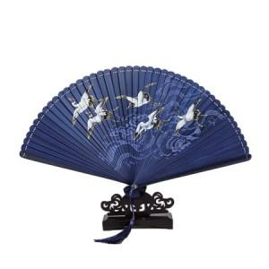

【상세/제작정보】 | 스티커 별도문의

【인쇄/포장옵션】 | / 포장불가능

【공급단가】 | 수량 | 30~ | 90~ | 300~ | 500~ | 1,000~
*VAT별도 | 단가 | 18,120원 | 17,830원 | 17,400원 | 16,960원 | 16,670원

【상품 URL】 | https://dev.easy1.co.kr:443/src/goods_detail.php?gdno=26662

